Forside
FraværsStatistik 2021
22. september 2022
Statistik-Nyt

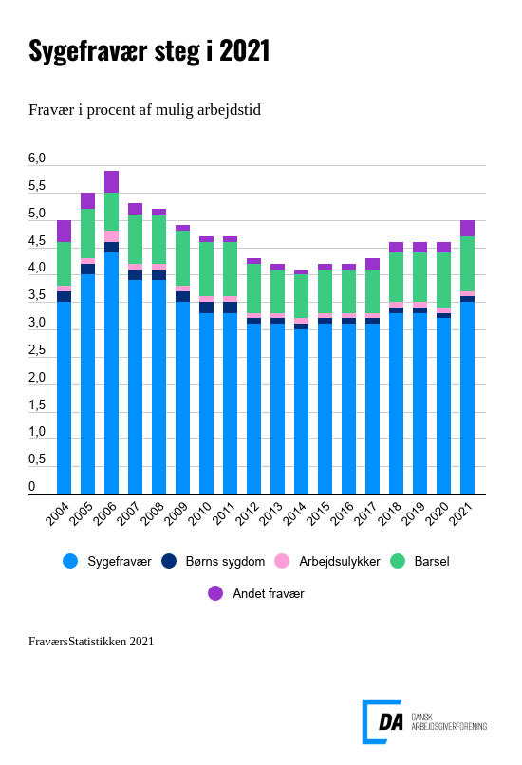

Stigningen i sygefraværet ramte bredt. Både mænd og kvinder, arbejdere og funktionærer var oftere syge end i årene før, og stigningen ses inden for alle tre hovedbrancher. I 2020 lagde sygefraværet beslag på 3,2 pct. af den mulige arbejdstid, og i 2021 var det steget til 3,5 pct. En gennemsnitlig fuldtidsansat var sygemeldt i 8,0 dage i 2021. Sygefraværet i 2021 ligger stadig under niveauet i højkonjunkturen 2006-2008.

Stigningen i sygefraværet ses for alle grupper i statistikken. Hos mænd steg sygefraværet fra 3,0 pct. i 2020 til 3,3 pct. i 2021. Hos kvinder steg det fra 3,7 pct. i 2020 til 4,1 pct. i 2021. Hos arbejdere steg sygefraværet fra 3,9 pct. i 2020 til 4,3 pct. i 2021. Hos funktionærerne steg det fra 2,6 pct. i 2020 til 2,8 pct. i 2021.

Flere sygemeldinger i 2021 førte til flere sygefraværsdage hos lønmodtagere. I 2020 havde lønmodtagere 7,1 dages sygefravær i gennemsnit. I 2021 var det 8,0 dage. Antallet af sygefraværsdage er især steget hos arbejderkvinder fra 9,2 dage i 2020 til 10,6 dage i 2021. Hos funktionærer, som oftere kan arbejde hjemmefra, er der også mere sygefravær end sidste år. Her er sygefraværet steget fra 5,7 dage i 2020 til 6,4 dage i 2021. Sygdomsforløb varede længere i 2021, og der er flere, der havde korttidssygefravær på én-to dage. Niveauet i 2021 ligger stadig under niveauet i højkonjunkturen 2006-2008.
Sygefraværet er steget i fremstilling og serviceerhverv
I fremstilling er sygefraværet steget til 3,7 pct. i 2021, hvor det lå 3,3 pct i 2020. I serviceprægede erhverv er sygefraværet steget til 3,4 pct. i 2021 fra 3,1 pct. i 2020. Inden for bygge- og anlæg er sygefraværet steget lidt til 3,6 pct., hvor det i 2020 lå på 3,5 pct. Sygefraværet i transportmiddelindustri er steget for andet år i træk, som først og fremmest skyldes stigningen i sygefravær i persontransport (3,3 pct. i 2020 og 4,6 pct. i 2021). Sygefraværet er højest hos slagterierne. I 2020 lå det på 5,0 pct., og er på 5,8 pct. i 2021.

Større andel af personer med sygefravær
Der var flere sygemeldinger i 2021 som førte til at andelen af lønmodtagere med sygefravær er steget til 45,0 pct. i år. Andelen lå i 2020 på 42,4 pct. og i 2019 lå den på 43,9 pct. Andelen er især steget hos arbejderkvinder og funktionærmænd.

Mere sygefravær og mere andet fravær fører til mere fravær i alt
Overordnet set er fraværet steget til 5,0 pct. af den mulige arbejdstid efter have ligget stabilt på 4,6 pct. i de forudgående tre år. Sygefraværet er steget fra 3,2 pct. i 2020 til 3,5 pct. i 2021. Barn syg og arbejdsulykker er forblevet uforandret (hhv. 0,1 pct. af den mulige tid). Barsel har både i 2020 og 2021 holdt ved 1,0 pct. Andet fravær er steget fra 0,2 pct. af den mulige arbejdstid i 2020 til 0,3 pct. i 2021. Muligvis som følge af COVID-19 regler, idet virksomheder registrerede karantæne osv. som del af andet fravær. (Se: Særlige forhold)

Flere på barsel i 2020 og 2021
Alle grupper i statistikken har benyttet sig af ordningen. Mænd gik fra 15,5 dage i 2020 til 17,5 dage. Kvinder havde 75,6 dages barsel i 2020 og 82,2 dages i 2021. Der har ikke tidligere været så meget barsel på DA-området.

Brug for yderligere information
Du kan: • hente tallene bag hovedresultaterne i regneark (tilgængeligt for alle) eller • gå i dybden med detaljerede tal i udgivelsen FraværsStatistikken 2021 (for betalende kunder eller medlemmer af organisationer i DA-fællesskabet/via NetStat) Find mere information om FraværStatistikkens begreber og metoder i dokumentationen, og få et overblik over planlagte offentliggørelser i vores publiceringsplan.

Særlige forhold ift. COVID-19
FraværsStatistikken 2021 indeholder COVID-19-relateret fravær i form af: • Egne sygemeldinger med COVID-19 – som del af almindelig egen sygdom • Børns sygemeldinger med COVID-19 – som del af børns sygdom • Karantæne/isolation som følge af smitte, mistanke om smitte af corona hvor lønmodtagerne ikke kunne varetage jobbet hjemmefra – som del af andet fravær. Hjemsendelser i forbindelse med corona tæller ikke som fravær i FraværsStatistikken. Det er i udgangspunktet timer, hvor man står til rådighed for sin arbejdsgiver. I FraværsStatistikken tæller timerne som del af den mulige arbejdstid, og hvor man under normale forhold havde arbejdet. Det vil sige, at alle, som var sendt hjem raske og symptomfrie og kunne udføre deres arbejde fuldt ud, var ”i arbejde” og ikke fraværende. Med denne metode behøvede virksomheder ikke at indberette andre data end de plejer at gøre, og tallene for FraværsStatistikken 2020 kan sammenlignes med tidligere år uden databrud. Midlertidige ændringer i barselsloven pga. COVID-19 har formentligt bidraget til at barselsfraværet er steget lidt. Gravide kvinder kunne gå tidligere fra arbejdet og familier havde holdt ekstra barsel, hvis barnet var sygt med COVID-19 eller i karantæne.

